상품제안서
백곰 아동 6종 세트 | 상품코드: F27956

 |  |  |  |  |  |  | 02-412-0044 | www.easy1.co.kr
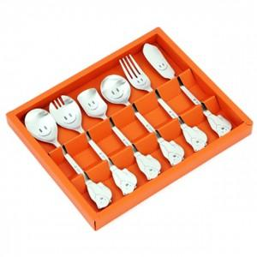

【상세/제작정보】

【인쇄/포장옵션】 | 레이저 / 쇼핑백

【공급단가】 | 수량 | 50~ | 150~ | 300~ | 450~ | 600~
*VAT별도 | 단가 | 14,820원 | 14,580원 | 14,230원 | 13,870원 | 13,630원

【상품 URL】 | https://easy1.co.kr:443/src/goods_detail.php?gdno=27956

